상품제안서
5구 벌집 회전형 연필꽂이 오거나이저 | 상품코드: S27852

 |  |  |  |  |  |  | 02-713-8555 | www.synergygift.co.kr
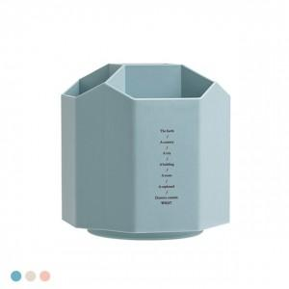

【상세/제작정보】

【인쇄/포장옵션】 | 실크, 레이저, 컬러필름전사 / 포장지포장

【공급단가】 | 수량 | 50~ | 100~ | 500~ | 1,000~ | 3,000~
*VAT별도 | 단가 | 4,980원 | 4,790원 | 4,450원 | 4,370원 | 4,290원

【상품 URL】 | https://www.synergygift.co.kr:443/src/goods_detail.php?gdno=27852

